개발 메모
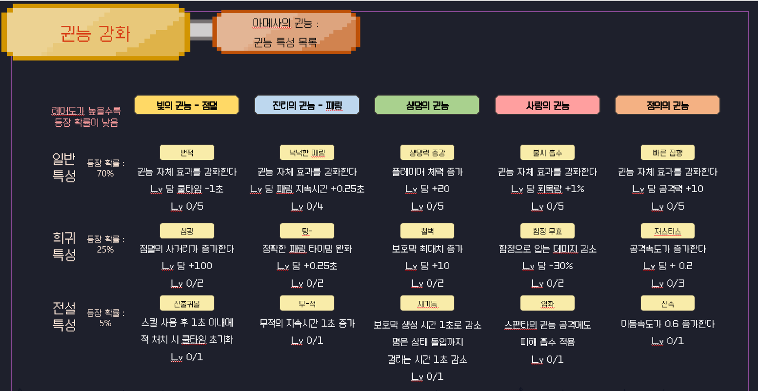
애니메이션
Block | 패링
Blow | 분해 대상
Knock | 아샤의 권능 | 바닥 찍기
Lion | 보후만의 권능 | 방패에서 사자
Run | 달리기
Shot | 카사트라의 권능 | 창던지기
Stand | 대기

PlayerAction | SkillName

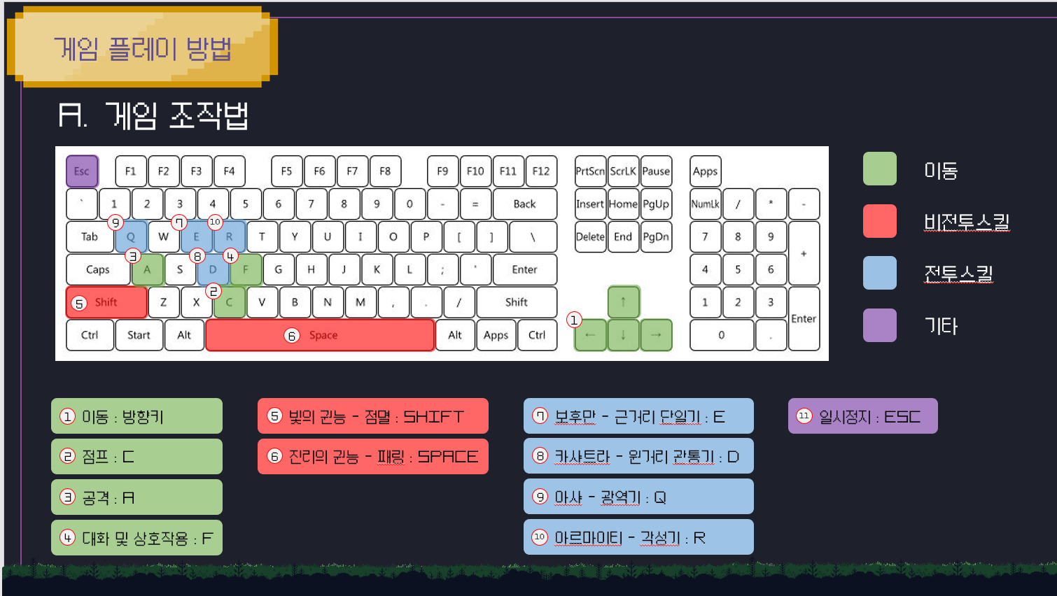

 |  |  | 네임드 몬스터 처치를 통해 획득하는 꺠달음의 조각 -> 스펜타의 권능 강화 (각성 스테이지 에서)
 |  |  | 몬스터 처치를 통해 획득하는 지식의 불꽃을 소모 -> 아메샤의 권능 강화 (일반 스테이지 에서) |  | sparkOfKnowledge
 |  |  |  |  | pieceOfEnlightenment
 |  |  | 아메샤의 권능 강화
 |  |  | 1. 강화 성공 확률 개념 도입
 |  |  | 2. 랜덤한 등장 확률 유지 + 재화 소모를 통한 새로고침

 |  |  | OnCollision이 아니라 OnTrigger라서 충돌위치 제공x -> 창 끝에 빈 오브젝트를 한개 만들어서 그 위치에서 이펙트 생성 (완벽x) -> 함수 발견 (해결)
 |  |  | SpriteRenderer와 다르게 MeshRenderer 에 soring layer 존재x -> 깃허브에서 코드 구해와서 생성
 |  |  | Mesh Renederer에서 색을 변경해서 몬스터가 죽으면 서서히 사라지게 하는 구조 불가능
 |  |  | 평온시간 3초 너무 짧음

 |  |  |  | 아스모 데우스가 스킬을 쓸떄 하트 퍼지면서 디버프 부여
 |  |  |  | 개구리가 스킬을 쓸 떄 가까울 수록 더 높은 피해를 입힘

 |  |  | save 목록
 |  |  | 1. 체력 , 보호막
 |  |  | 2. 재화
 |  |  | 3. 위치 (아마 라운드 + 맵 만)
 |  |  | 4. 권능

에셋
캐릭터 |  |  |  | 맵 |  | 몬스터
 | 이름 | 기능 | 단점 |  | 이름 |  | 이름
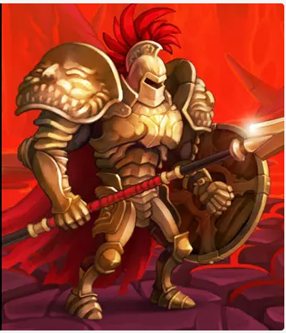 | Gladiator (Spine) | 걷기 달리기 패링 창 던지기 바닥 찍기 | 픽셀 아님 스파인 모델 근거리 단일기 -> 대채제 있음 점멸 모션 없음 (중요X) 점프와 기본공격이 한 애니메이션에 합쳐져있음 | 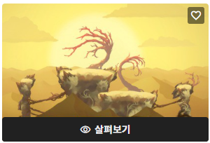 | 2D Desert Sprite pack | 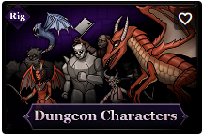 | Dungeon Characters 2D

 |  |  |  | 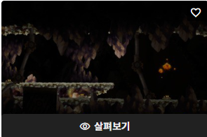 | Dungeon sprite pack |  | 2D Spine, Boss Set

 |  |  |  | 아이콘 |  | UI
 |  |  |  |  | 이름 |  | 이름
 |  |  |  | 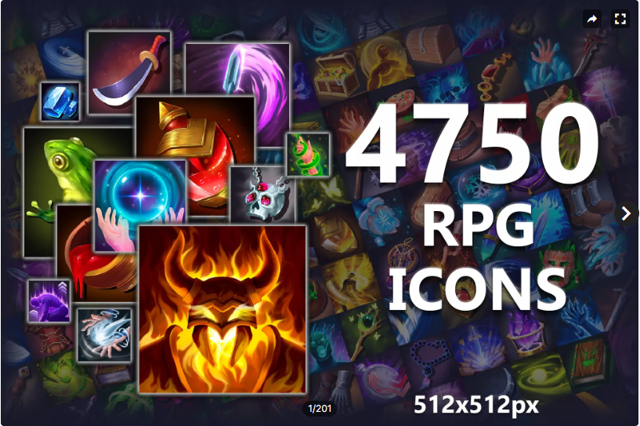 | 4750 Fantasy RPG Icons Pack | 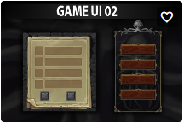 | Game UI 02
 |  |  |  |  |  |  | Ancient Egypt GUI

몬스터
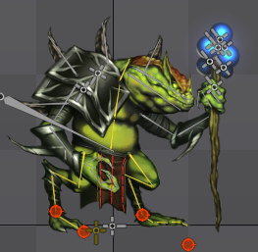
몬스터 | 이름 | 애니메이션
 | Flog -Mage | Skill
 |  | Attacked
 |  | Idle
 |  | Walking

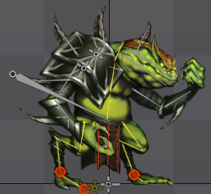
 | Flog | Attack
 |  | Attacked
 |  | Idle
 |  | Walking

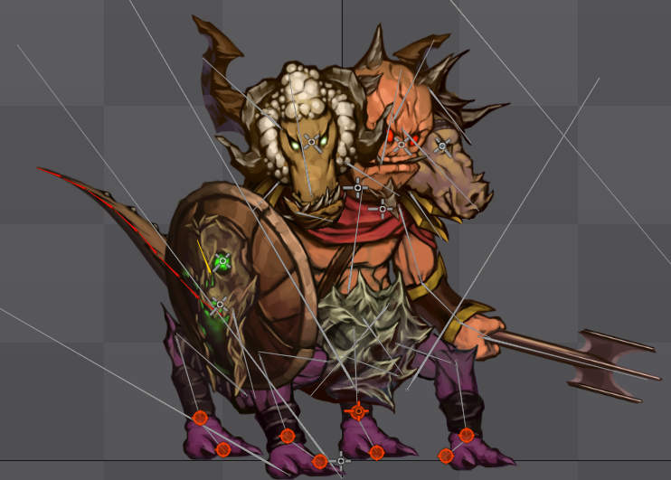
 | Asmodeus | Idle
 |  | Skill
 |  | Attack
 |  | Move

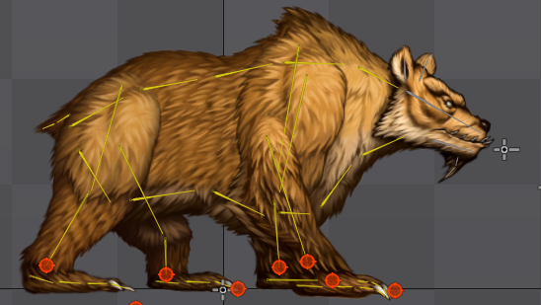
 | Bear | Idle
 |  | Skill | 나가는 칼날 삭제, 지진발생
 |  | Attack
 |  | Move

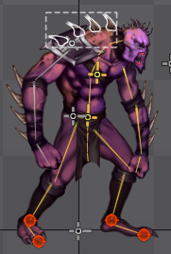
 | Zombie | Idle
 |  | Attack
 |  | Move

